fonctionnement troupeau bovin
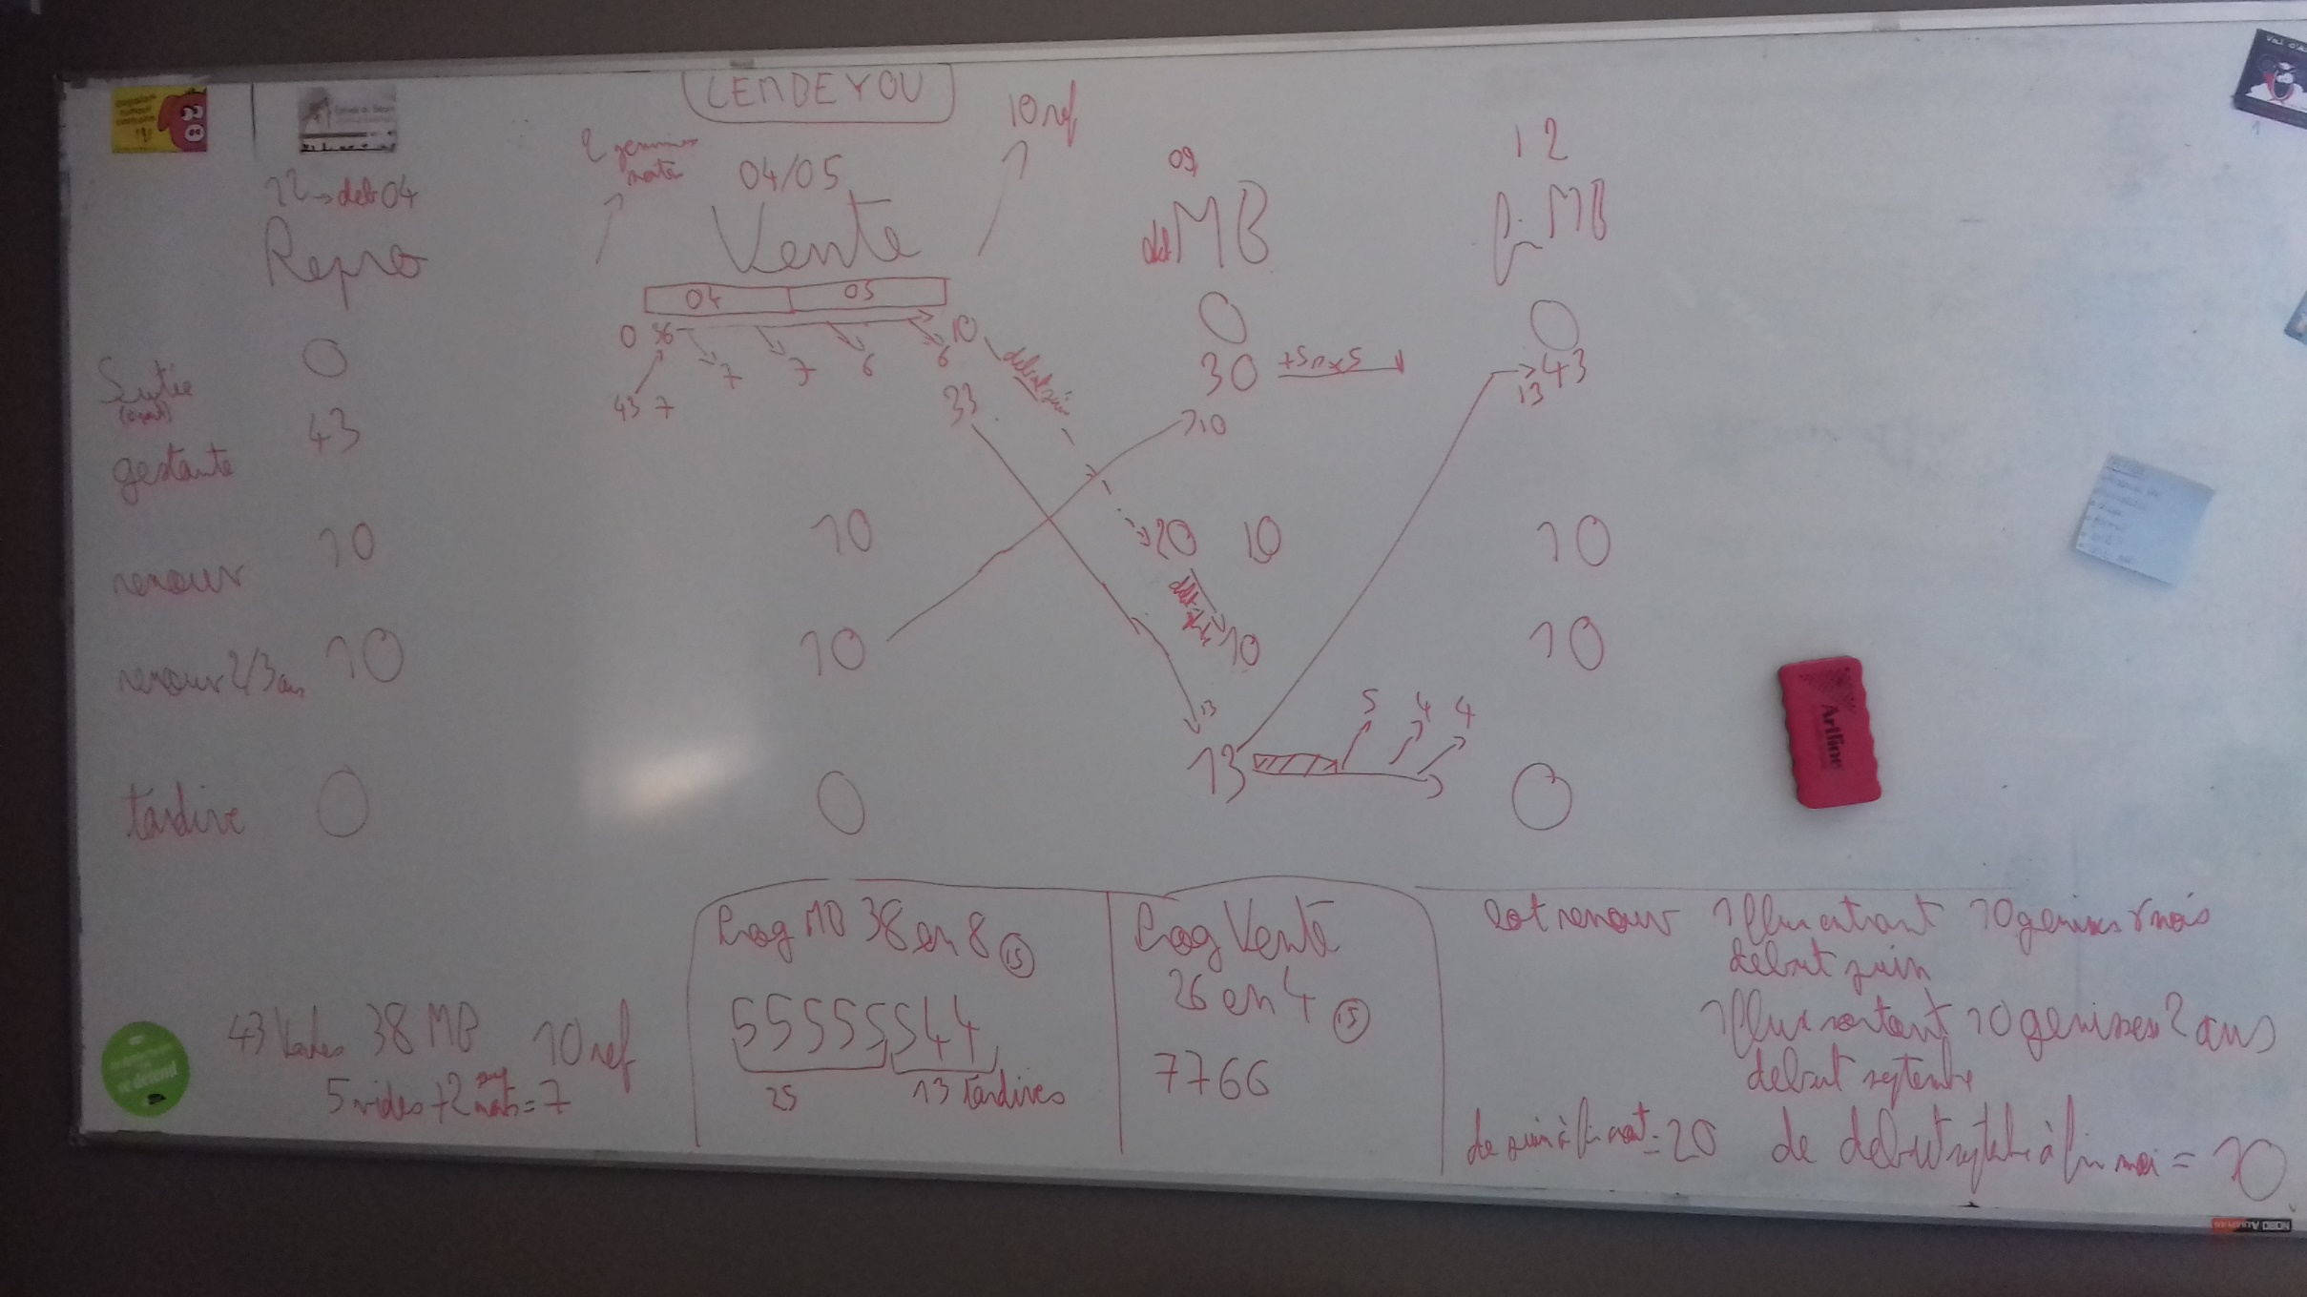

saisie initiale lembeyou
 | Janvier |  | Février |  | Mars |  | Avril |  | Mai |  | Juin |  | Juillet |  | Août |  | Septembre |  | Octobre |  | Novembre |  | Décembre
 | 1 | 2 | 3 | 4 | 5 | 6 | 7 | 8 | 9 | 10 | 11 | 12 | 13 | 14 | 15 | 16 | 17 | 18 | 19 | 20 | 21 | 22 | 23 | 24
durée quinzaine (jours) | 15.5 | 15.5 | 14 | 14 | 15.5 | 15.5 | 15 | 15 | 15.5 | 15.5 | 15 | 15 | 15.5 | 15.5 | 15.5 | 15.5 | 15 | 15 | 15.5 | 15.5 | 15 | 15 | 15.5 | 15.5
Evénements (mettre des 1 dans les quinzaines concernées)
période repro adulte | 1 | 1 | 1 | 1 | 1 | 1 | 1 |  |  |  |  |  |  |  |  |  |  |  |  |  |  |  | 1 | 1
période repro primipare
période principale de MB | 1 | 1 |  |  |  |  |  |  |  |  |  |  |  |  |  |  | 1 | 1 | 1 | 1 | 1 | 1 | 1 | 1
période de traite
réforme |  |  |  |  |  |  |  |  |  |  | 1
vente broutards |  |  |  |  |  |  | 1 | 1 | 1 | 1
ventes animaux 3
ventes animaux 4
Effectifs lot | Effectif à remplir a posteriori, en fonction de la composition des lots et des événements zootechhniques
Nommer ici les lots présents
Vaches suitées au pâturage | 0 | 0 | 0 | 0 | 0 | 0 | 29 | 22 | 16 | 10 | 0 | 0 | 0 | 0 | 0 | 0 | 0 | 0 | 0 | 0 | 0 | 0 | 0 | 0
Vaches lot principal | 43 | 43 | 43 | 43 | 43 | 43 | 14 | 21 | 27 | 33 | 33 | 33 | 33 | 33 | 33 | 33 | 30 | 30 | 30 | 30 | 30 | 35 | 39 | 43
Génisses renouvellement | 10 | 10 | 10 | 10 | 10 | 10 | 10 | 10 | 10 | 10 | 20 | 20 | 20 | 20 | 20 | 20 | 20 | 20 | 20 | 20 | 20 | 20 | 20 | 20
génisses 2/3 ans | 10 | 10 | 10 | 10 | 10 | 10 | 10 | 10 | 10 | 10 | 10 | 10 | 10 | 10 | 10 | 10 | 0 | 0 | 0 | 0 | 0 | 0 | 0 | 0
tardive | 0 | 0 | 0 | 0 | 0 | 0 | 0 | 0 | 0 | 0 | 0 | 0 | 0 | 0 | 0 | 0 | 13 | 13 | 13 | 13 | 13 | 8 | 4 | 0
lot6
lot7
lot8
lot9
lot10 | 63 | 63 | 63 | 63 | 63 | 63 | 63 | 63 | 63 | 63 | 63 | 63 | 63 | 63 | 63 | 63 | 63 | 63 | 63 | 63 | 63 | 63 | 63 | 63

travail bvnaissm | 45 | 43 |  |  |  |  |  |  |  |  |  |  |  |  |  |  |  |  |  |  |  |  |  |  | saisie initiale bvnaissm | 45
 | Janvier |  | Février |  | Mars |  | Avril |  | Mai |  | Juin |  | Juillet |  | Août |  | Septembre |  | Octobre |  | Novembre |  | Décembre |  |  | Janvier |  | Février |  | Mars |  | Avril |  | Mai |  | Juin |  | Juillet |  | Août |  | Septembre |  | Octobre |  | Novembre |  | Décembre
 | 1 | 2 | 3 | 4 | 5 | 6 | 7 | 8 | 9 | 10 | 11 | 12 | 13 | 14 | 15 | 16 | 17 | 18 | 19 | 20 | 21 | 22 | 23 | 24 |  | 1 | 2 | 3 | 4 | 5 | 6 | 7 | 8 | 9 | 10 | 11 | 12 | 13 | 14 | 15 | 16 | 17 | 18 | 19 | 20 | 21 | 22 | 23 | 24
durée quinzaine (jours) | 15.5 | 15.5 | 14 | 14 | 15.5 | 15.5 | 15 | 15 | 15.5 | 15.5 | 15 | 15 | 15.5 | 15.5 | 15.5 | 15.5 | 15 | 15 | 15.5 | 15.5 | 15 | 15 | 15.5 | 15.5 | durée quinzaine (jours) | 15.5 | 15.5 | 14 | 14 | 15.5 | 15.5 | 15 | 15 | 15.5 | 15.5 | 15 | 15 | 15.5 | 15.5 | 15.5 | 15.5 | 15 | 15 | 15.5 | 15.5 | 15 | 15 | 15.5 | 15.5
Evénements (mettre des 1 dans les quinzaines concernées) |  |  |  |  |  |  |  |  |  |  |  |  |  |  |  |  |  |  |  |  |  |  |  |  | Evénements (mettre des 1 dans les quinzaines concernées)
meme calendrier de repro et mb que le ktype donc on applique le même calendrier zootech (seuls changements au niveau des ref et mb raccourcit de 2 quinzaines)
lembeyou
38 mb 36 sevrés
10 renouvellements
10 ref 0 mortes
8 broutardes
18 broutards
période repro adulte | 1 | 1 | 1 | 1 | 1 | 1 | 1 | 1 | 1 | 1 |  |  |  |  |  |  |  |  |  |  |  |  | 1 | 1 | période repro adulte | 1 | 1 | 1 | 1 | 1 | 1 | 1 | 1 | 1 | 1 |  |  |  |  |  |  |  |  |  |  |  |  | 1 | 1
période repro primipare | 1 | 1 | 1 | 1 | 1 | 1 |  |  |  |  |  |  |  |  |  |  |  |  |  |  |  |  | 1 | 1 | période repro primipare | 1 | 1 | 1 | 1 | 1 | 1 |  |  |  |  |  |  |  |  |  |  |  |  |  |  |  |  | 1 | 1
période principale de MB | 1 | 1 |  |  |  |  |  |  |  |  |  |  |  |  |  |  | 1 | 1 | 1 | 1 | 1 | 1 | 1 | 1 | période principale de MB | 1 | 1 | 1 | 1 |  |  |  |  |  |  |  |  |  |  |  |  | 1 | 1 | 1 | 1 | 1 | 1 | 1 | 1
période de traite |  |  |  |  |  |  |  |  |  |  |  |  |  |  |  |  |  |  |  |  |  |  |  |  | période de traite
ventes broutardes |  |  | 1 |  | 1 |  |  |  | 1 | 1 | 1 | 1 |  |  |  |  |  |  |  |  |  |  |  |  | ventes broutardes |  |  | 1 |  | 1 |  |  |  | 1 | 1 | 1 | 1 | 1 | 1
ventes broutards |  |  |  | 1 | 1 | 1 | 1 | 1 | 1 | 1 |  |  |  |  |  |  |  |  |  |  |  |  |  |  | ventes broutards |  |  | 1 | 1 | 1 | 1 | 1 | 1 | 1 | 1
reformes grasses |  |  |  |  |  |  |  |  |  |  |  |  |  |  |  |  |  |  | 1 |  | 1 |  |  |  | reformes grasses |  |  |  |  |  |  |  |  |  |  |  |  |  |  |  |  |  |  | 1 |  | 1
réformes maigres |  |  |  |  |  |  |  |  |  |  |  |  |  |  |  | 1 | 1 |  | 1 | 1 | 1 | 1 | 1 | 1 | réformes maigres |  |  |  |  |  |  |  |  |  |  |  |  |  |  | 1 | 1 | 1 |  | 1 | 1 | 1 | 1 | 1 | 1
Effectifs lot | Effectif à remplir a posteriori, en fonction de la composition des lots et des événements zootechhniques |  |  |  |  |  |  |  |  |  |  |  |  |  |  |  |  |  |  |  |  |  |  |  | Effectifs lot | Effectif à remplir a posteriori, en fonction de la composition des lots et des événements zootechhniques
Nommer ici les lots présents |  |  |  |  |  |  |  |  |  |  |  |  |  |  |  |  |  |  |  |  |  |  |  |  | Nommer ici les lots présents
lot principale | 33 | 33 | 33 | 33 | 33 | 33 | 33 | 33 | 33 | 33 | 33 | 33 | 33 | 33 | 33 | 32 | 32 | 32 | 32 | 33 | 33 | 34 | 34 | 33 | lot principale | 34 | 34 | 34 | 34 | 34 | 34 | 34 | 34 | 34 | 34 | 34 | 34 | 34 | 34 | 33 | 32 | 32 | 32 | 32 | 33 | 34 | 35 | 35 | 34
génisses 5 mois -1an | 1 | 3 | 7 | 10 | 10 | 10 | 10 | 10 | 10 | 10 | 10 | 10 | 10 | 10 | 10 | 10 | 9 | 9 | 7 | 5 | 3 | 1 | 0 | 0 | génisses 5 mois -1an | 2 | 4 | 7 | 11 | 11 | 11 | 11 | 11 | 11 | 11 | 11 | 11 | 11 | 11 | 11 | 11 | 10 | 10 | 8 | 6 | 3 | 1 | 0 | 0
génisse 1-2 ans | 10 | 10 | 10 | 10 | 10 | 10 | 10 | 10 | 10 | 10 | 10 | 10 | 10 | 10 | 10 | 10 | 10 | 10 | 10 | 10 | 10 | 10 | 10 | 10 | génisse 1-2 ans | 11 | 11 | 11 | 11 | 11 | 11 | 11 | 11 | 11 | 11 | 11 | 11 | 11 | 11 | 11 | 11 | 11 | 11 | 11 | 11 | 11 | 11 | 11 | 11
génisse + 2 ans | 10 | 10 | 10 | 10 | 10 | 10 | 10 | 10 | 10 | 10 | 10 | 10 | 10 | 10 | 10 | 10 | 10 | 10 | 10 | 10 | 10 | 10 | 10 | 10 | génisse + 2 ans | 11 | 11 | 11 | 11 | 11 | 11 | 11 | 11 | 11 | 11 | 11 | 11 | 11 | 11 | 11 | 11 | 11 | 11 | 11 | 11 | 11 | 11 | 11 | 11

Vaches suitées au pâturage |  |  |  |  |  |  | 15 | 13 | 8 | 4 | 2 | 0 |  |  |  |  |  |  |  |  |  |  |  |  | lot6
Vaches lot principal | 30 | 33 | 33 | 33 | 33 | 33 | 18 | 20 | 25 | 29 | 31 | 33 | 33 | 33 | 33 | 32 | 21 | 21 | 21 | 22 | 22 | 23 | 23 | 26 | lot7
Génisses renouvellement | 11 | 13 | 17 | 20 | 20 | 20 | 20 | 20 | 20 | 20 | 20 | 20 | 20 | 20 | 20 | 20 | 19 | 19 | 17 | 15 | 13 | 11 | 10 | 10 | lot8
génisses 2/3 ans | 10 | 10 | 10 | 10 | 10 | 10 | 10 | 10 | 10 | 10 | 10 | 10 | 10 | 10 | 10 | 10 | 10 | 10 | 10 | 10 | 10 | 10 | 10 | 10 | lot9
tardive | 3 | 0 | 0 | 0 | 0 | 0 | 0 | 0 | 0 | 0 | 0 | 0 | 0 | 0 | 0 | 0 | 11 | 11 | 11 | 11 | 11 | 11 | 11 | 7 | lot10 | 58 | 60 | 63 | 67 | 67 | 67 | 67 | 67 | 67 | 67 | 67 | 67 | 67 | 67 | 66 | 65 | 64 | 64 | 62 | 61 | 59 | 58 | 57 | 56
 | 3 | 3 |  |  |  |  |  |  |  |  |  |  |  |  | nbr naiss |  | 1 | 2 | 5 | 5 | 5 | 5 | 4 | 3
 | 33 | 36 |  |  |  |  |  |  |  |  |  |  |  |  | nbr naiss cumul |  | 1 | 3 | 8 | 13 | 18 | 23 | 27 | 30
 |  |  |  |  |  |  |  |  |  |  |  |  |  |  | nbr ref |  | 1 | 0 | 2 | 1 | 2 | 1 | 1 | 1
convertisseur ugb
Vaches suitées au pâturage | 1 | 1 | 1 | 1 | 1 | 1 | 1 | 1 | 1 | 1 | 1 | 1 | 1 | 1 | 1 | 1 | 1 | 1 | 1 | 1 | 1 | 1 | 1 | 1
Vaches lot principal | 1 | 1 | 1 | 1 | 1 | 1 | 0.85 | 0.85 | 0.85 | 0.85 | 0.85 | 0.85 | 0.85 | 0.85 | 0.85 | 0.85 | 0.85 | 0.85 | 0.85 | 0.85 | 0.85 | 1 | 1 | 1
Génisses renouvellement | 0.57727272727 | 0.54230769231 | 0.49705882353 | 0.475 | 0.475 | 0.475 | 0.475 | 0.475 | 0.475 | 0.475 | 0.475 | 0.475 | 0.475 | 0.475 | 0.475 | 0.475 | 0.48157894737 | 0.48157894737 | 0.49705882353 | 0.51666666667 | 0.54230769231 | 0.57727272727 | 0.6 | 0.6
génisses 2/3 ans | 0.8 | 0.8 | 0.8 | 0.8 | 0.8 | 0.8 | 0.8 | 0.8 | 0.8 | 0.8 | 0.8 | 0.8 | 0.8 | 0.8 | 0.8 | 0.8 | 0.8 | 0.8 | 0.8 | 0.8 | 0.8 | 0.8 | 0.8 | 0.8
tardive | 0.85 | 0.85 | 0.85 | 0.85 | 0.85 | 0.85 | 0.85 | 0.85 | 0.85 | 0.85 | 0.85 | 0.85 | 0.85 | 0.85 | 0.85 | 0.85 | 0.85 | 0.85 | 0.85 | 0.85 | 0.85 | 0.85 | 0.85 | 0.85

